上料plc
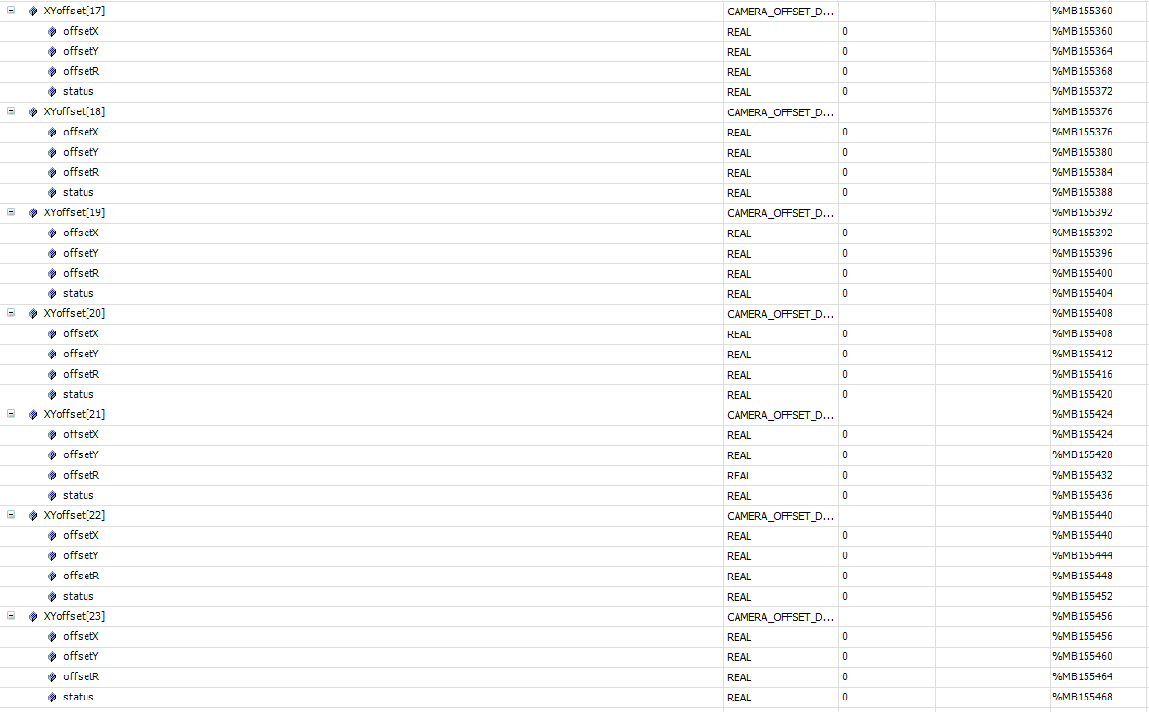
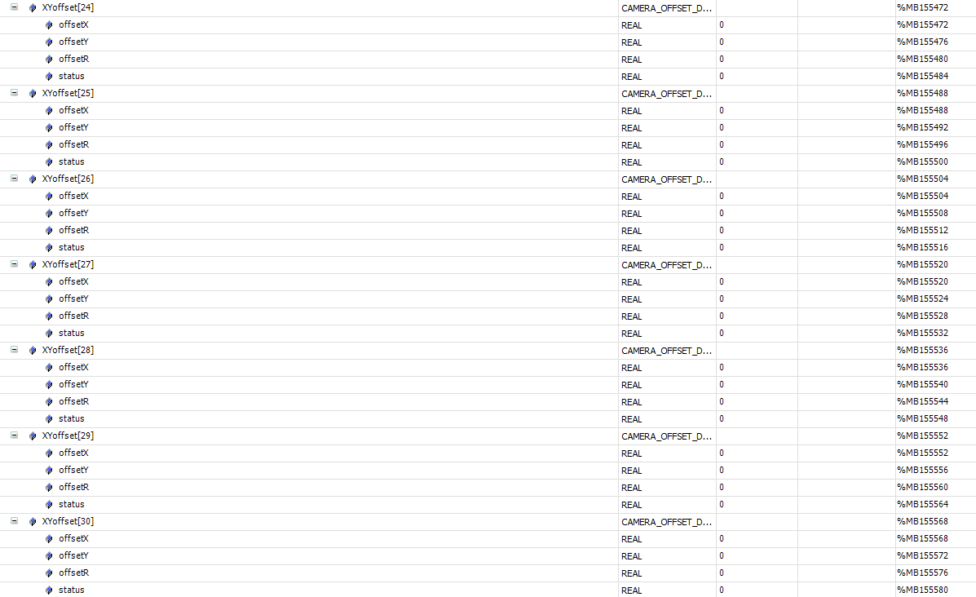
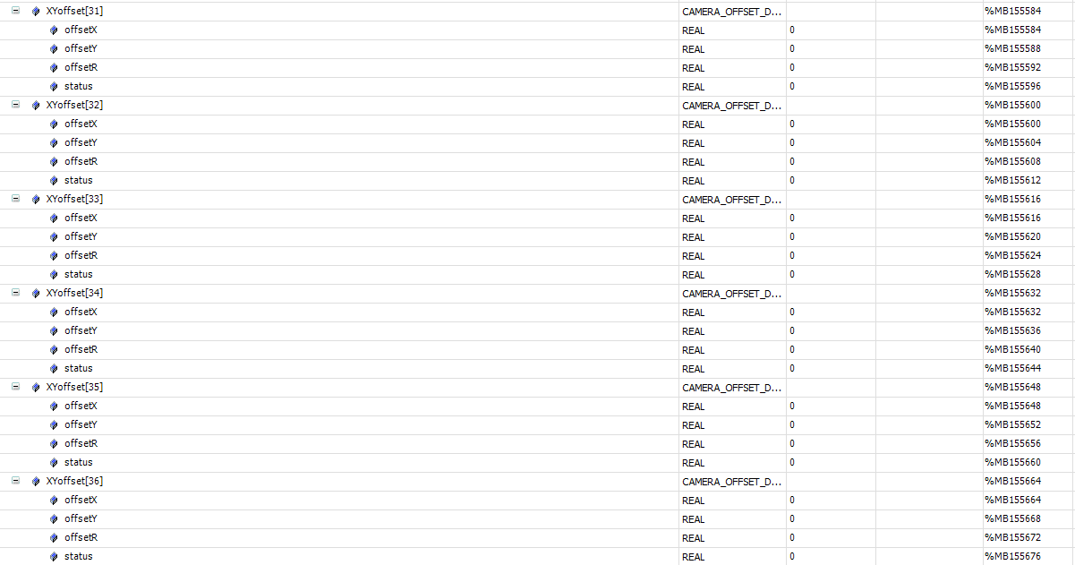
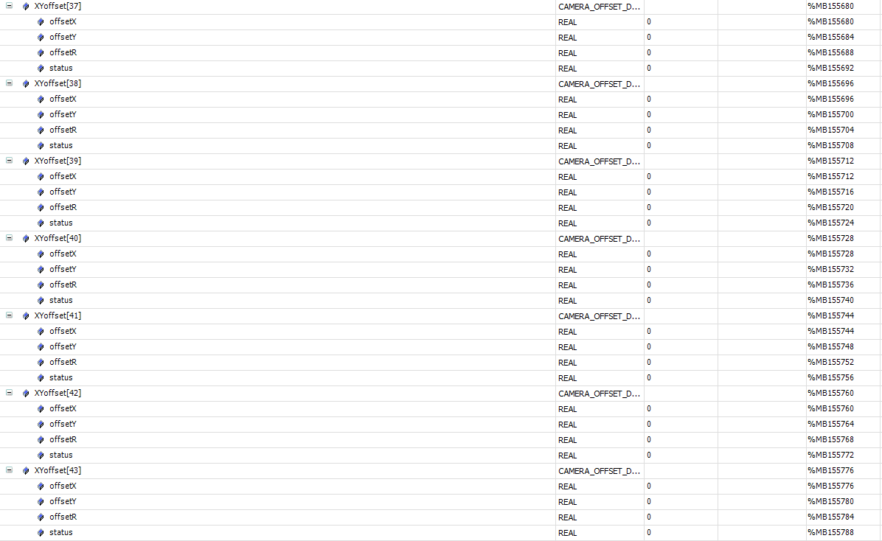
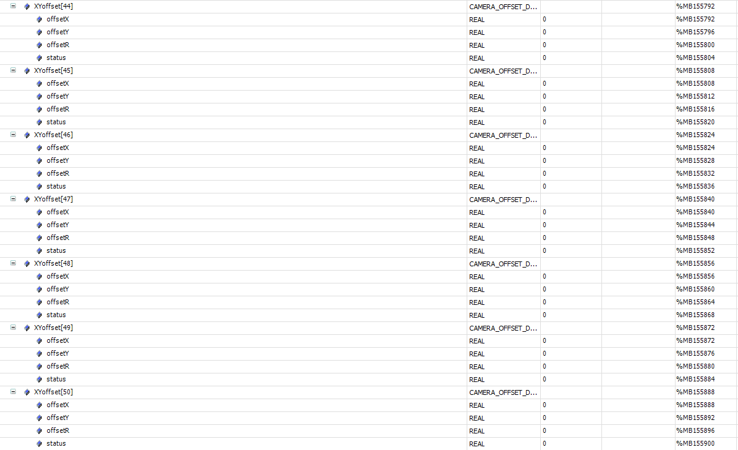
标签 | 描述 | 所属 | mes操作方式 | 类型 | 地址 | 值描述
心跳
 | MES 心跳 2s 更新一次 | mes | write | bool | DB1005.DBX274.0
报警
 | 当运行状态是4alarm时读取报警代码 | plc | read | INT | DB1005.DBX6.0 | =0无报警>0有代码
控制状态
 | 控制状态,本地模式 or MES控制模式 | plc | read | INT | DB1005.DBX4.0 | True:本地模式 False:MES模式
运行状态
 | 当前运行状态 | plc | read | INT | DB1005.DBX2.0 | 1: Manual,手动模式 2: Auto,自动模式下停止状态 3: AutoRun,自动模式下运行状态 4: Alarm 5: ScheduleDown 6: Engineer
产品请求进站
 | 产品进站信号读取载具码 | plc | read | INT | DB1005.DBX74.0 | =0无=1读取1号产品码=2读取2号产品码=3读取3号产品码=4读取载具码
 | 读取托盘码 | plc | read | string[30] | DB1005.DBX42.0
 | 读取产品码 | plc | read | string[30] | DB1005.DBX10.0
 | 写入进站结果 | mes | write | int | DB1005.DBX222.0 | 1:可做 2:不可做
 | mes反馈信号,plc监控到这个信号将plc信号清空 | mes | write | int | DB1005.DBX224.0 | =0无=1已读完成
工位1产品放入
 | 工位1产品放入信号 | plc | read | int | DB1005.DBX84.0 | =0无=1读取1号产品完成=2读取2号产品完成=3读取3号产品完成=4读取载具码完成
 | 读取产品码 | plc | read | string[30] | DB1005.DBX88.0
 | 读取产品所在穴位 | plc | read | int | DB1005.DBX86.0
 | mes反馈信号,plc监控到这个信号将plc信号清空 | mes | write | int | DB1005.DBX234.0 | =0无=1读取完成
工位2产品放入
 | 工位2产品放入信号 | plc | read | int | DB1005.DBX122.0 | =0无=1触发读取产品号
 | 读取产品码 | plc | read | string[30] | DB1005.DBX126.0
 | 读取产品所在穴位 | plc | write | int | DB1005.DBX124.0
 | mes反馈信号,plc监控到这个信号将plc信号清空 | mes | write | int | DB1005.DBX648.0 | =0无=1读取完成
工位1请求配对信息信号
 | 请求配对信息信号 | plc | read | int | DB1005.DBX120.0 | =0无=1请求配对
 | 写入几配对 | mes | write | int | DB1005.DBX238.0
 | 写入配对信息开始位置 | mes | write | Array[0..203] of int | DB1005.DBX240.0
 | mes反馈信号,plc监控到这个信号将plc信号清空 | mes | write | int | DB1005.DBX236.0 | =0无=1配对信息写入完成
工位2请求配对信息信号
 | 请求配对信息信号 | plc | read | int | DB1005.DBX158.0 | =0无=1请求配对
 | 写入几配对 | mes | write | int | DB1005.DBX652.0
 | 写入配对信息开始位置 | mes | write | Array[0..203] of int | DB1005.DBX654.0
 | mes反馈信号,plc监控到这个信号将plc信号清空 | mes | write | int | DB1005.DBX650.0 | =0无=1配对信息写入完成
请求打印标签信号
 | 请求打印标签信号 | plc | read | int | DB1005.DBX168.0 | =0无=1请求打印
 | 读取产品码 | plc | read | string[30] | DB1005.DBX172.0
 | 写入是否要打印标签 | mes | write | int | DB1005.DBX1070.0 | =0无=1打印=2不打印
 | 打印标签内容(需要视觉检测用) | mes | write | string[100] | DB1005.DBX1072.0
 | mes反馈信号,plc监控到这个信号将plc信号清空 | mes | write | int | DB1005.DBX1174.0 | =0无=1打印完成
请求激光打印
 | 请求激光打印信号 | plc | read | int | DB1005.DBX170.0 | =0无=1请求打印
 | 激光打印信息(需要视觉检测用) | mes | write | int | DB1005.DBX1176.0 | =0无=1产品1=2产品2
 | 写入是否需要激光打印 | mes | write | int | DB1005.DBX1178.0 | =0无=1打印=2不打印
 | mes反馈信号,plc监控到这个信号将plc信号清空 | mes | write | int | DB1005.DBX1180.0 | =0无=1打印完成

